Văn bản quy định
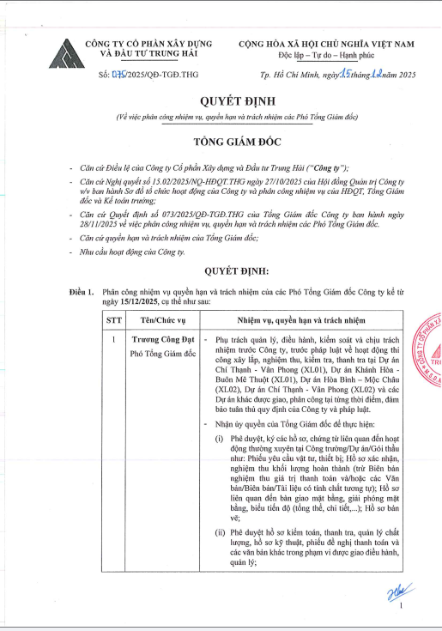
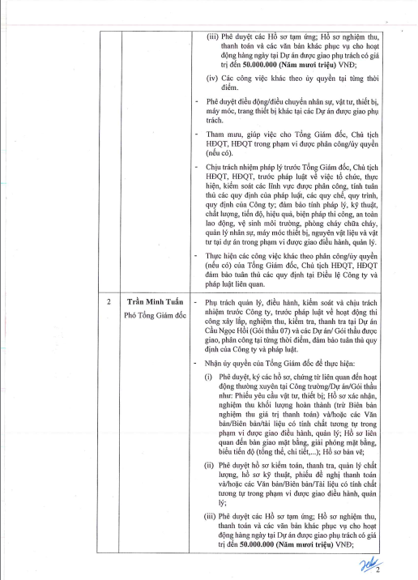
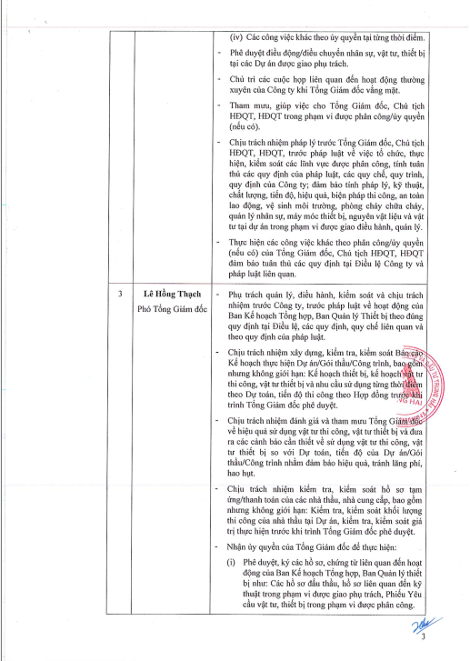
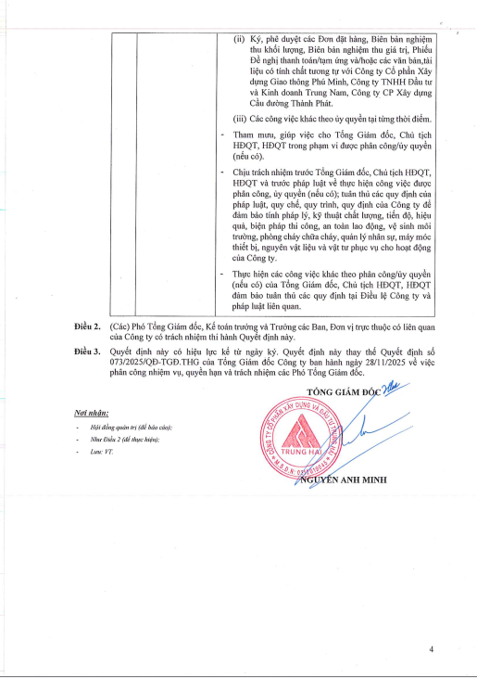

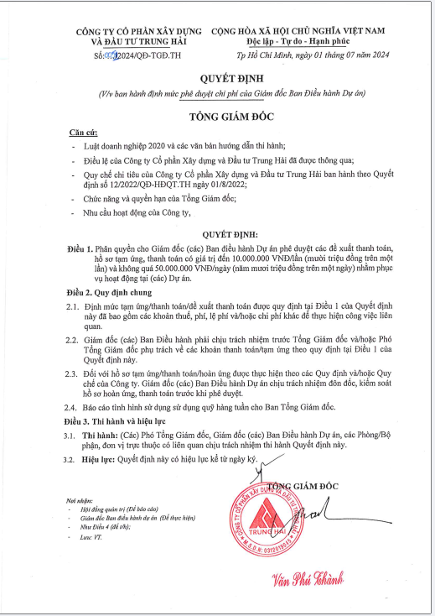
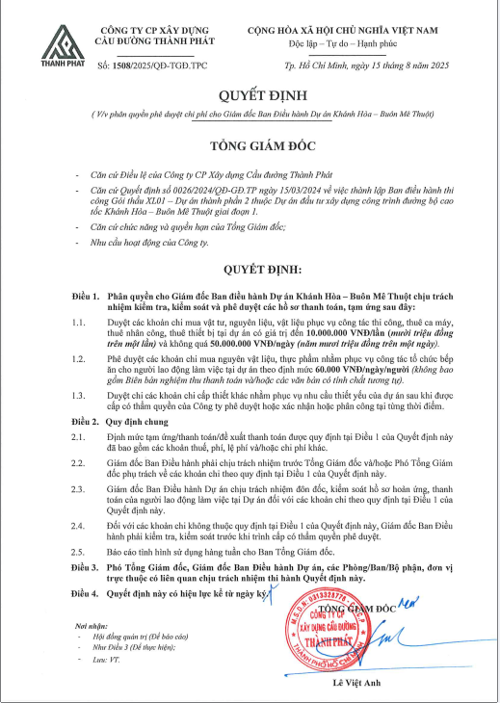

TỔNG HỢP CÁC VĂN BẢN QUY ĐỊNH ĐƯỢC BAN HÀNH

TT | Tên công văn | Mã công văn | Ngày ban hành | Người phê duyệt

1 | Quyết định về việc phân công nhiệm vụ, quyền hạn và trách nhiệm các Phó Tổng Giám đốc | 075/2025 /QĐ-TGĐ.THG | 2025-12-15 | TGĐ Nguyễn Anh Minh
2 | Quyết định về việc ban hành định mức phê duyệt chi phí của Giám đốc Ban Điều hành DA | 0051/2024/QĐ-TGĐ.TH | 2024-07-01 | TGĐ Văn Phú Thành
3 | Quyết định về việc phân quyền phê duyệt chi phí cho Giám đốc BĐH dự án KH-BMT | 1508/2025/QĐ-TGĐ.TPC | 2025-08-15 | TGĐ Lê Việt Anh

